deltaK
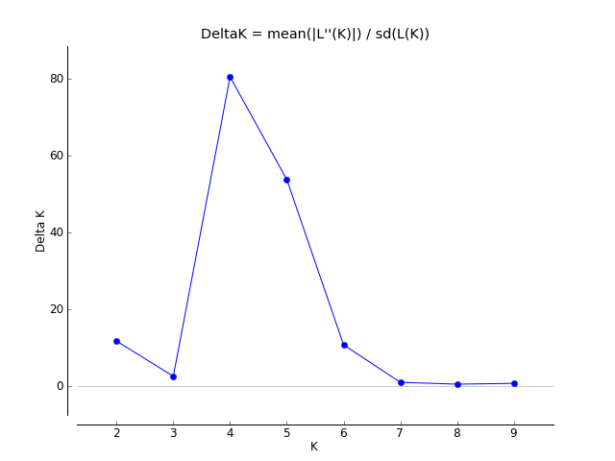
K | Reps | Mean LnP(K) | Stdev LnP(K) | Ln'(K) | |Ln''(K)| | Delta K
1 | 5 | -6959.12 | 0.697854 | — | — | —
2 | 5 | -6623.86 | 4.375271 | 335.26 | 51.3 | 11.724987
3 | 5 | -6339.9 | 14.623611 | 283.96 | 37.34 | 2.553405
4 | 5 | -6093.28 | 1.40961 | 246.62 | 113.46 | 80.490356
5 | 5 | -5960.12 | 2.273104 | 133.16 | 122.18 | 53.7503
6 | 5 | -5949.14 | 4.889069 | 10.98 | 52.56 | 10.750512
7 | 5 | -5990.72 | 45.889291 | -41.58 | 45.4 | 0.989338
8 | 5 | -5986.9 | 38.402539 | 3.82 | 19.52 | 0.5083
9 | 5 | -6002.6 | 75.639937 | -15.7 | 54.1 | 0.715231
10 | 5 | -6072.4 | 157.33682 | -69.8 | — | —

